Trang bìa
 |  | Thiết kế | Tài liệu phát triển | Tên hê thống |  | Tìm kiếm việc và người giúp việc |  | Người tạo | Nguyễn Xuân Thường |  | Ngày tạo | 28/9/2023 |  |  | Thiết kế | Tài liệu phát triển |  | Tên hê thống | Tìm kiếm việc và người giúp việc |  |  | Người tạo | Nguyễn Xuân Thường | Ngày tạo | 28/9/2023
 |  |  |  |  |  |  |  | Người cập nhật |  |  | Ngày cập nhật |  |  |  |  |  |  |  |  |  |  | Người cập nhật |  | Ngày cập nhật
 |  |  |  | Màn hình (ID) |  | Login | Màn hình (tên) |  | Màn hình đăng nhập |  |  |  |  |  |  |  |  | Màn hình (ID) | Login |  | Màn hình (tên) |  | Màn hình đăng nhập

 |  |  |  |  |  |  |  |  |  |  |  |  | 6. Sơ đồ

Màn hình thêm sản phẩm

Khởi động
hệ thống
Màn hình quản lý sản phẩm
 |  |  |  |  | WEBSTITE BAN LINH KIEN DIEN TU
 |  |  |  |  | Tài liệu phát triển hệ thống

Supplier
Category
Tax
Product
ImageProduct
PriceList
Presification
 |  |  |  |  |  | Version 1.0

 |  |  |  | 1. Mục đích |  |  | 7. Giao diện màn hình |  |  |  |  |  | Table
 |  |  |  | 2. Giới hạn hoạt động |  |  | 8. Danh sách hạng mục
 |  |  |  | 3. Giới hạn hệ thống |  |  | 9. Khái quát chức năng |  |  |  |  |  | No | Loại | Tên |  |  |  |  | I/O | Ghi chú
 |  |  |  | 4. Chức năng liên quan |  |  | 10. Xử lý chi tiết |  |  |  |  |  | 1 | M | Supplier |  | Table quản lý nhà cung cấp |  |  | O
 |  |  |  | 5. Không bao gồm |  |  |  |  |  |  |  |  | 2 | M | Category |  | Table quản lý danh mục sản phẩm |  |  | O
 |  |  |  | 6. Sơ đồ |  |  |  |  |  |  |  |  | 3 | M | Tax |  | Table quản lý thuế sản phẩm |  |  | O
 |  |  |  |  |  |  |  |  |  |  |  |  | 4 | M | Product |  | Table quản lý sản phẩm |  |  | I
 |  |  |  |  |  |  |  |  |  |  |  |  | 5 | M | ImageProduct |  | Table quản lý ảnh sản phẩm |  |  | I
 |  |  |  |  |  |  |  |  |  |  |  |  | 6 | M | PriceList |  | Table quản lý giá sản phẩm |  |  | I
 |  |  |  |  |  |  |  |  |  |  |  |  | 7 | M | Presification |  | Table quản lý thông số sản phẩm |  |  | I

 |  | Thiết kế | Tài liệu phát triển | Tên hê thống |  | Tìm kiếm việc và người giúp việc |  | Người tạo | Nguyễn Xuân Thường |  | Ngày tạo | 28/9/2023
 |  |  |  |  |  |  |  | Người cập nhật |  |  | Ngày cập nhật
 |  |  |  | Màn hình (ID) |  | Login | Màn hình (tên) |  | Màn hình đăng nhập

Lịch sử chỉnh sửa

Ver | Ngày cập nhật |  | Nội dung cập nhật |  |  |  | Người cập nhật
 |  |  |  |  |  |  |  |  | Ngày duyệt | Người duyệt | Ngày duyệt | Người duyệt
1 | 28/9/2023 |  | Tạo mới |  |  |  | Nguyễn Xuân Thường

 |  | Thiết kế | Tài liệu phát triển | Tên hê thống |  | Tìm kiếm việc và người giúp việc |  | Người tạo | Nguyễn Xuân Thường |  | Ngày tạo | 28/9/2023
 |  |  |  |  |  |  |  | Người cập nhật |  |  | Ngày cập nhật
 |  |  |  | Màn hình (ID) |  | Login | Màn hình (tên) |  | Màn hình đăng nhập

1. Mục đích
- Dùng để hiển thị danh sách các sản phẩm trong hệ thống
-Người sử dụng tìm và lựa chọn sản phẩm phù hợp với nhu cầu của họ

2. Giới hạn hoạt động
Không có

3. Giới hạn hệ thống
Không có

4. Chức năng liên quan
Không có

5. Không bao gồm
Không có

Thiết kế
 |  | Thiết kế | Tài liệu phát triển |  | Tên hê thống |  | Website bán linh kiện kiển tử |  |  | Người tạo | Nguyễn Xuân Thường | Ngày tạo | 2023-12-10 |  |  | Thiết kế | Tài liệu phát triển |  | Tên hê thống | Website bán linh kiện kiển tử |  | Người tạo | Nguyễn Xuân Thường | Ngày tạo | 2023-12-10
 |  |  |  |  |  |  |  |  |  | Người cập nhật |  | Ngày cập nhật |  |  |  |  |  |  |  |  |  | Người cập nhật |  | Ngày cập nhật
 |  |  |  |  | Màn hình (ID) |  | Add Product |  | Màn hình (tên) |  | Thêm sản phẩm |  |  |  |  |  |  |  | Màn hình (ID) | Add Product | Màn hình (tên) |  | Thêm sản phẩm
Nút vào danh sách sản phẩm
Nút vào đơn hàng đã đặt
7. Giao diện màn hình |  |  |  |  |  |  |  |  |  |  |  |  |  | 10. Xử lý chi tiết
 |  |  |  |  |  |  |  |  |  |  |  |  |  |  | (1) Hiển thị ban đầu
 |  |  |  |  |  |  |  |  |  |  |  |  |  |  | Xem chi tiết
Nút giao diện trang chủ
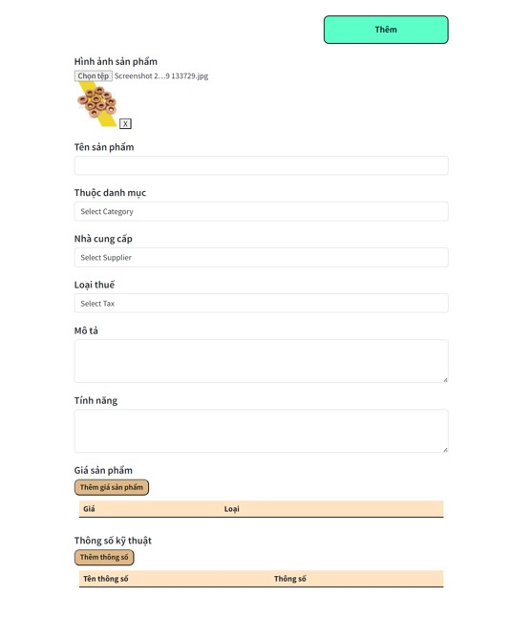
 |  |  |  |  |  |  |  |  |  |  |  |  |  |  | (2) Thêm ảnh sản phẩm
 |  |  |  |  |  |  |  |  |  |  |  |  |  |  | Xem chi tiết
Nút tài khoản
 |  |  |  |  |  |  |  |  |  |  |  |  |  |  | (3) Chọn danh mục cho sản phẩm
 |  |  |  |  |  |  |  |  |  |  |  |  |  |  | Xem chi tiết

Nút tìm kiếm
 |  |  |  |  |  |  |  |  |  |  |  |  |  |  | (4) Chọn nhà cung cấp sản phẩm
 |  |  |  |  |  |  |  |  |  |  |  |  |  |  | Xem chi tiết

 |  |  |  |  |  |  |  |  |  |  |  |  |  |  | (5) Chọn loại thuế sản phẩm
 |  |  |  |  |  |  |  |  |  |  |  |  |  |  | Xem chi tiết
Vùng mô tả 1 sản phẩm
 |  |  |  |  |  |  |  |  |  |  |  |  |  |  | (6) Thêm giá sản phẩm
 |  |  |  |  |  |  |  |  |  |  |  |  |  |  | Xem chi tiết

Nút xem chi tiết sản phẩm cụ thể
Nút vào giỏ hàng
 |  |  |  |  |  |  |  |  |  |  |  |  |  |  | (7) Thêm thông số kỹ thuật cho sản phẩm
 |  |  |  |  |  |  |  |  |  |  |  |  |  |  | Xem chi tiết

 |  |  |  |  |  |  |  |  |  |  |  |  |  |  | (8) Thêm sản phẩm mới
 |  |  |  |  |  |  |  |  |  |  |  |  |  |  | Xem chi tiết
Nút vào giỏ hàng

Nút vào giỏ hàng

Nút vào giỏ hàng

 |  | Thiết kế | Tài liệu phát triển |  | Tên hê thống |  | Website bán linh kiện kiển tử |  |  | Người tạo | Nguyễn Xuân Thường | Ngày tạo | 2023-12-10 |  |  | Thiết kế | Tài liệu phát triển |  | Tên hê thống | Website bán linh kiện kiển tử |  | Người tạo | Nguyễn Xuân Thường | Ngày tạo | 2023-12-10
 |  |  |  |  |  |  |  |  |  | Người cập nhật |  | Ngày cập nhật |  |  |  |  |  |  |  |  |  | Người cập nhật |  | Ngày cập nhật
 |  |  |  |  | Màn hình (ID) |  | Add Product |  | Màn hình (tên) |  | Thêm sản phẩm |  |  |  |  |  |  |  | Màn hình (ID) | Add Product | Màn hình (tên) |  | Thêm sản phẩm

8: danh sách hạng mục
[Vùng hiển thị cố định] |  |  |  |  |  |  |  |  |  |  |  |  |  | (2) Xử lý sản phẩm
No | Tên hạng mục |  | Control |  | Nội dung hiển thị |  |  |  |  | Ý nghĩa |  |  |  | 1. Nhấn nút tìm kiếm thì thực hiện xử lý
1 | Hình ảnh sản phẩm |  | TextView |  | Hình ảnh sản phẩm |  |  |  |  | Mô tả nội dung nhập cho người dùng |  |  |  | 2. Xử lý check
2 | Tên sản phẩm |  | TextView |  | Tên sản phẩm |  |  |  |  | Mô tả nội dung nhập cho người dùng |  |  |  | a) Check hạng mục
3 | Thuộc danh mục |  | TextView |  | Danh mục sản phẩm |  |  |  |  | Mô tả nội dung nhập cho người dùng |  |  |  | No | Tên hạng mục |  |  | Nội dung check |  |  |  | Message
4 | Nhà cung cấp |  | TextView |  | Nhà cung cấp |  |  |  |  | Mô tả nội dung nhập cho người dùng
5 | Loại thuế |  | TextView |  | Các loại thuế |  |  |  |  | Mô tả nội dung nhập cho người dùng
6 | Mô tả |  | TextView |  | Mô tả |  |  |  |  | Mô tả nội dung nhập cho người dùng
7 | Tính năng |  | TextView |  | Tính năng |  |  |  |  | Mô tả nội dung nhập cho người dùng
8 | Giá sản phẩm |  | TextView |  | Giá sản phẩm |  |  |  |  | Mô tả nội dung nhập cho người dùng
9 | Giá |  | TextView |  | Giá của sản phẩm |  |  |  |  | Mô tả nội dung nhập cho người dùng |  |  |  | 3. Xử lý tìm kiếm sản phẩm
10 | Loại |  | TextView |  | Loại giá sản phẩm |  |  |  |  | Mô tả nội dung nhập cho người dùng |  |  |  | Đối tượng |  |  | Truy xuất
11 | Thông số kỹ thuật |  | TextView |  | Thông số kỹ thuật sản phẩm |  |  |  |  | Mô tả nội dung nhập cho người dùng |  |  |  | Product |  |  | Product.name |  |  | = [Vùng nhập].text.toString()
12 | Tên thông số |  | TextView |  | Tên thông số kỹ thuật |  |  |  |  | Mô tả nội dung nhập cho người dùng |  |  |  | List[ImageProduct] |  |  | ImageProduct.URL |  |  | = Product.id = ImageProduct.idProduct
13 | Thông số |  | TextView |  | Giá trị thông số |  |  |  |  | Mô tả nội dung nhập cho người dùng |  |  |  | List[PriceList] |  |  | PriceList.price |  |  | = Product.id = PriceList.idProduct

[Vùng nhập]
No | Tên hạng mục |  | Loại dữ liệu |  | Độ dài | Bắt buộc | I/O | Control | Format |  | Ghi chú
1 | Hình ảnh sản phẩm |  | Image |  |  | Y | In | Image View
2 | Tên sản phẩm |  | Chuỗi chữ |  |  | Y | In | TextView
3 | Thuộc danh mục |  | Chuỗi chữ |  |  | Y | In/Ou | Select
4 | Nhà cung cấp |  | Chuỗi chữ |  |  | Y | In/Ou | Select
5 | Loại thuế |  | Chuỗi chữ |  |  | Y | In/Ou | Select
6 | Mô tả |  | Chuỗi chữ |  |  | Y | In | TextView
7 | Tính năng |  | Chuỗi chữ |  |  | Y | In | TextView
8 | Giá sản phẩm |  | Chuỗi số |  |  | Y | In | Form
9 | Thông số kỹ thuật |  | Chuỗi |  |  | Y | In | Form

[Vùng nút]
No | Tên hạng mục |  |  | Control |  |  | Ghi chú
1 | Thêm |  |  | Button
2 | Chọn tệp |  |  | Button
3 | Thêm giá sản phẩm |  |  | Button
4 | Thêm thông số |  |  | Button

 |  | Thiết kế | Tài liệu phát triển |  | Tên hê thống |  | Website bán linh kiện kiển tử |  |  | Người tạo | Nguyễn Xuân Thường | Ngày tạo | 2023-12-10 |  |  | Thiết kế | Tài liệu phát triển |  | Tên hê thống | Website bán linh kiện kiển tử |  | Người tạo | Nguyễn Xuân Thường | Ngày tạo | 2023-12-10
 |  |  |  |  |  |  |  |  |  | Người cập nhật |  | Ngày cập nhật |  |  |  |  |  |  |  |  |  | Người cập nhật |  | Ngày cập nhật
 |  |  |  |  | Màn hình (ID) |  | Add Product |  | Màn hình (tên) |  | Thêm sản phẩm |  |  |  |  |  |  |  | Màn hình (ID) | Add Product | Màn hình (tên) |  | Thêm sản phẩm

9. Khái quát chức năng
 | (1) Hiển thị ban đầu
 |  | 1. Hiển thị màn hình ở trạng thái giao diện thêm sản phẩm

 | (2) Thêm ảnh sản phẩm
 |  | 1. Nhấn vào Button Chọn tệp để thêm ảnh
 |  | 2.Chọn ảnh từ hệ thống lên ứng dụng

 | (3) Chọn danh mục cho sản phẩm
 |  | 1. Nhấn vào SelectView "Select Category"
 |  | 2. Chọn danh mục cho sản phẩm mới đó

 | (4) Chọn nhà cung cấp sản phẩm
 |  | 1. Nhấn vào SelectView "Select Supplier"
 |  | 2. Chọn nhà cung cấp cung ứng sản phẩm

 | (5) Chọn loại thuế sản phẩm
 |  | 1. Nhấn vào SelectView "Select Tax"
 |  | 2. Chọn loại thuế sản phẩm

 | (6) Thêm giá sản phẩm
 |  | 1. Nhấn vào Button "Thêm giá sản phẩm" để thêm giá cho sản phẩm
 |  | 2. Nhập giá sản phẩm
 |  | 3. Thêm giá vừa nhập cho sản phẩm

 | (7) Thêm thông số kỹ thuật cho sản phẩm
 |  | 1. Nhấn vào Button "Thêm thông số kỹ thuật" để thêm thông số mới
 |  | 2. Nhập tên thông số và giá trị thông số
 |  | 3. Nhấn Button "Add" để thêm thông số mới đó

 | (8) Thêm sản phẩm mới
 |  | 1. Nhấn vào Button "Thêm" đê xử lý
 |  | 2. Kiểm tra thông tin các trường bắt buộc, nếu có lỗi thông báo ra màn hình
 |  | Thêm thành công sẽ thông báo ra màn hình

Xử lý 10.2
 | Thiết kế | Tài liệu phát triển | Tên hê thống | Website bán linh kiện kiển tử |  | Người tạo | Nguyễn Xuân Thường | Ngày tạo | 2023-12-10
 |  |  |  |  |  | Người cập nhật |  | Ngày cập nhật
 |  |  | Màn hình (ID) | Add Product | Màn hình (tên) |  | Thêm sản phẩm

10. Xử lý chi tiết
 | (2) Thêm ảnh sản phẩm
 | 1. Nhấn vào Button "Chọn tệp" để thực hiện xử lý
 | 2. Hiển thị kho lưu trữ của hệ thống
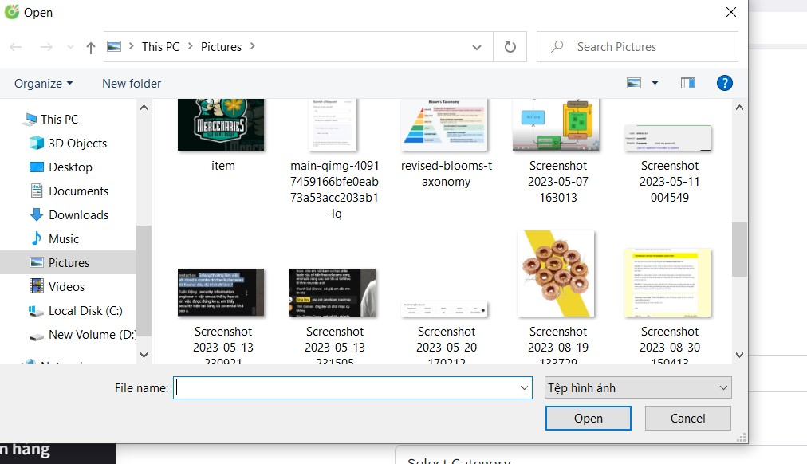

 |  |  | Giao diện minh họa

 | 3. Nhận kết quả trả về từ ứng dụng hệ thống và hiển thị lên ImageView

Xử lý 10.3
 |  | Thiết kế | Tài liệu phát triển |  | Tên hê thống | Website bán linh kiện kiển tử |  | Người tạo | Nguyễn Xuân Thường | Ngày tạo | 2023-12-10
 |  |  |  |  |  |  |  | Người cập nhật |  | Ngày cập nhật
 |  |  |  |  | Màn hình (ID) | Add Product | Màn hình (tên) |  | Thêm sản phẩm

10. Xử lý chi tiết
 | (3) Chọn danh mục cho sản phẩm
 | 1. Nhấn vào SelectView "Select category" để chọn danh mục cho sản phẩm
 | 2. Hiển thị toàn bộ các loại danh mục được lưu trong table Category
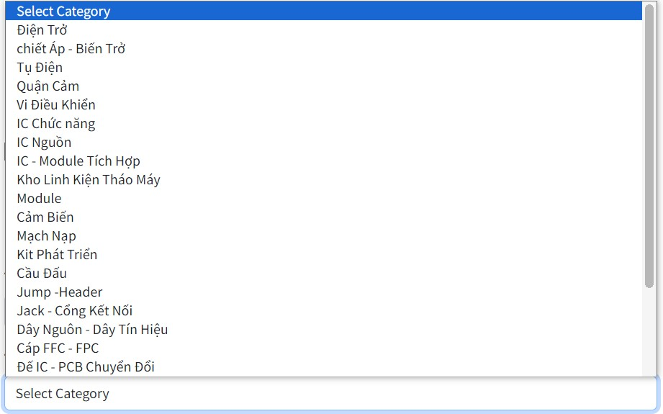

 |  |  |  |  | Hình ảnh minh họa

 | 3. Hiển thị kết quả chọn lên SelectView

 |  |  |  | Hình ảnh minh họa

Xử lý 10.5
 | Thiết kế | Tài liệu phát triển |  | Tên hê thống | Website bán linh kiện kiển tử |  | Người tạo | Nguyễn Xuân Thường | Ngày tạo | 2023-12-10
 |  |  |  |  |  |  | Người cập nhật |  | Ngày cập nhật
 |  |  |  | Màn hình (ID) | Add Product | Màn hình (tên) |  | Thêm sản phẩm

10. Xử lý chi tiết
 | (3) Chọn loại thuế cho sản phẩm
 | 1. Nhấn vào SelectView "Select Tax" để chọn loại thuế cho sản phẩm
 | 2. Hiển thị danh sách các loại thuế từ table Tax
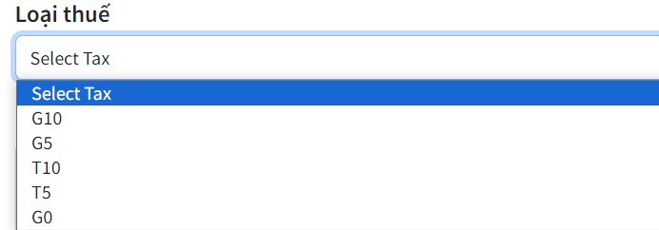

 |  |  | Hình ảnh minh họa

 | 3. Hiển thị kết quả chọn lên SelectView

 |  |  | Hình ảnh minh họa

Xử lý 10.6
 | Thiết kế | Tài liệu phát triển | Tên hê thống | Website bán linh kiện kiển tử |  | Người tạo | Nguyễn Xuân Thường | Ngày tạo | 2023-12-10
 |  |  |  |  |  | Người cập nhật |  | Ngày cập nhật
 |  |  | Màn hình (ID) | Add Product | Màn hình (tên) |  | Thêm sản phẩm

10. Xử lý chi tiết
 | (6) Thêm giá sản phẩm
 | 1. Nhấn vào button "Thêm giá sản phẩm" để thêm giá sản phẩm
 | 2. Hiển thị subform nhập giá sản phẩm
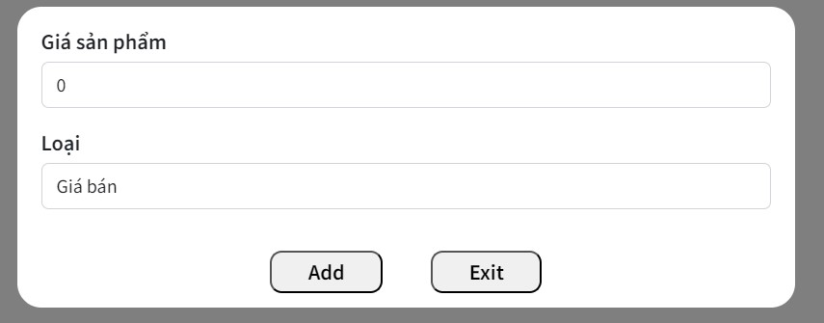

 | a) Xử lý button Add
 |  | Thêm giá mới cho sản phẩm
 | b) Exit
 |  | Thoát ra khỏi bảng thêm giá

Xử lý 10.7
 |  | Thiết kế | Tài liệu phát triển | Tên hê thống | Website bán linh kiện kiển tử |  | Người tạo | Nguyễn Xuân Thường | Ngày tạo | 2023-12-10
 |  |  |  |  |  |  | Người cập nhật |  | Ngày cập nhật
 |  |  |  | Màn hình (ID) | Add Product | Màn hình (tên) |  | Thêm sản phẩm

10. Xử lý chi tiết
 | (7) Thêm thông số kỹ thuật cho sản phẩm
 | 1. Nhấn vào button "Thêm thông số" để thêm thông số kỹ thuật cho sản phẩm
 | 2. Hiển thị subform nhập thông số mới
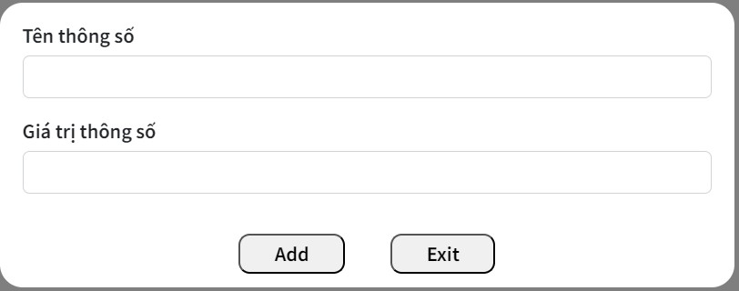

 | a) Xử lý button Add
 |  | Thêm thông số mới nhập vào sản phẩm
 | b) Exit
 |  | Thoát ra khỏi bảng nhập thống số kỹ thuật

